Texto
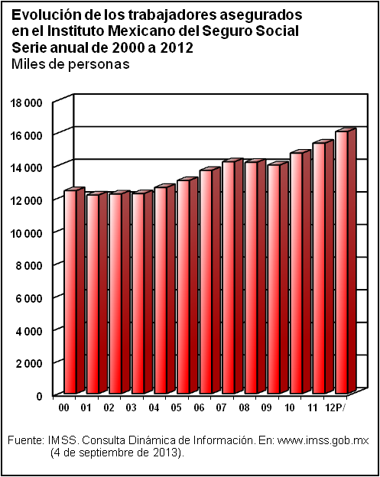
10. Trabajo

Este capítulo inicia con información sobre el grupo de población en edad de trabajar, detallada entre población económicamente activa y no económicamente activa. El siguiente bloque de cuadros presenta las principales características de la población ocupada y sobre el personal ocupado por actividad económica. Continúa con indicadores sobre el empleo y desempleo, como preámbulo para caracterizar a la población desocupada. Después se incluyen datos de asegurados en el IMSS y del Sistema de Ahorro para el Retiro, así como información sobre riesgos de trabajo, para concluir con estadísticas referentes a convenios y conflictos de trabajo.
Las estadísticas utilizadas provienen principalmente de los siguientes proyectos del INEGI: Encuesta Nacional de Ocupación y Empleo (ENOE), Encuesta Industrial Mensual Ampliada (EIMA), Encuesta Mensual sobre Establecimientos Comerciales (EMEC), así como de las estadísticas laborales generadas a partir del aprovechamiento de registros administrativos. En cuanto a las fuentes externas utilizadas, se integraron datos del Instituto Mexicano del Seguro Social (IMSS), de la Comisión Nacional del Sistema de Ahorro para el Retiro (CONSAR) y del Informe de Gobierno de la Presidencia de la República.
La cobertura temporal de la estadística presentada en este capítulo, corresponde a la serie de 1995 a 2012, para el caso de las cifras provenientes de la ENOE, al segundo trimestre de cada año del periodo 1995 a 2013.

